Sheet1
Scene No. | 1
Quest Title | 钓鱼的诀窍
Quest Log | 回复莫古
Map No. | 29
 | 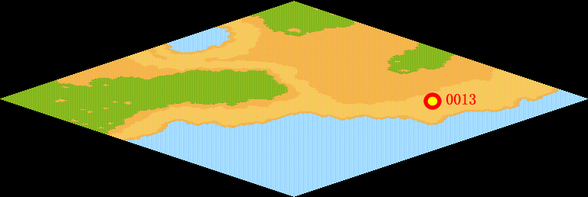
NPC No. | 13
Condition
Dialog | 我有一个钓鱼四要诀，不知道能不能帮到可怜的费舍尔。1.选好钓位，一般应选择有水草、芦苇的地方下钩。2. 选准钓饵，钓什么鱼就配什么鱼饵。3. 适当准备几种不同钓具。4.多练习，练好钓技。
Select
Result | 1 :Scene 002 , 2 : 关闭对话框

NPC No. | 23
Condition
Dialog | 真不甘心，我再钓我再钓……
Select | 1：确定
Result | 1：关闭对话框

ScriptFile | Qlog-0146-001.scr
 | Q0013-0146-001.scr
 | Q0023-0146-001.scr

